申込書
 | 令和８年度 岡山市会計年度任用職員採用試験受験申込書
 |  |  |  |  |  |  |  |  |  |  |  |  |  |  |  |  |  |  | 岡山市こども総合相談所

※写真の縦横比は
変えないこと！！
 | ﾌﾘｶﾞﾅ |  |  |  |  |  |  | 試験区分 |  |  |  |  |  |  | 受験番号
（別紙の記入要領をよく読んでから記入してください。） | 氏 名 |  |  |  |  |  |  | 里親等相談支援業務 |  |  |  |  |  |  | ※
 | 生年月日(年齢は，申込日現在を記入すること）
 | （西暦） 年 月 日生( 歳) |  |  |  |  |  |  |  |  |  |  |  |  |  | 写 真 （タテ4cm×ヨコ3cm） ６か月以内に撮影した，正面向き，脱帽，上半身のもの
 | 国籍（該当するものを○で囲むこと) |  | 日本国籍 ・ 外国籍
 | 性別（該当するものを○で囲むこと) ※任意記入 |  | 男 ・ 女
 | ﾌﾘｶﾞﾅ |  |  |  |  |  |  |  | 〒 |  |  |  |  |  | ※受験票と同じ写真であること。 ※写真裏面に氏名・生年月日 ・試験区分を記入すること。 ※ノリを写真の裏全面につけ て貼ること。 ※下欄に写真撮影月を記入 すること。
 | 現住所 |  |  |  |  |  |  |  | ☎①（ ） － （ 方呼出） ☎②（ ） －

 | ﾌﾘｶﾞﾅ |  |  |  |  |  |  |  | 〒
 | 送付先(合格通知その他の連絡を現住所以外のところに希望する場合のみ記入すること） |  |  |  |  |  |  |  |  |  |  |  |  |  | 年 月撮影

 | 学歴 | 学 校 名 |  | 学部・学科・課程・コース名 |  |  |  |  | 所 在 地 |  | 在学期間 （（西暦）年・月を記入） |  |  |  |  | 卒・卒見等の区別 （○で囲むこと)
 | 新しい順に記入 | 最終（又は現在） |  |  |  |  |  |  | 市・区 町・村 |  |  | ・ | ～ |  | ・ | 卒・卒見・中退
 |  | その前 |  |  |  |  |  |  | 市・区 町・村 |  |  | ・ | ～ |  | ・ | 卒・中退・転校
 |  | その前 |  |  |  |  |  |  | 市・区 町・村 |  |  | ・ | ～ |  | ・ | 卒・中退・転校
 |  | その前 |  |  |  |  |  |  | 市・区 町・村 |  |  | ・ | ～ |  | ・ | 卒・中退・転校
 | 職歴 | 学歴期間と重複しない現在までの経歴を記入（1か月以上のアルバイトを含む。）
 |  | 勤 務 先 (名称) |  | 就業形態 (正規・パート等) | 職 務 内 容 |  |  |  | 勤 務 地 |  | 勤務期間 （（西暦）年・月を記入） |  |  |  |  | 備考
 | 新しい順に記入 | 現在（現在在学中又は現在無職の場合は「なし」と記入） |  |  |  |  |  |  | 市・区 町・村 |  |  | ・ | ～ | 在職中
 |  | その前 |  |  |  |  |  |  | 市・区 町・村 |  |  | ・ | ～ |  | ・
 |  | その前 |  |  |  |  |  |  | 市・区 町・村 |  |  | ・ | ～ |  | ・
 |  | その前 |  |  |  |  |  |  | 市・区 町・村 |  |  | ・ | ～ |  | ・
 |  | その前 |  |  |  |  |  |  | 市・区 町・村 |  |  | ・ | ～ |  | ・
 |  | その前 |  |  |  |  |  |  | 市・区 町・村 |  |  | ・ | ～ |  | ・
 |  | その前 |  |  |  |  |  |  | 市・区 町・村 |  |  | ・ | ～ |  | ・
 |  | 上欄に書ききれない場合は，別途Ａ４サイズの用紙に同様の表を作成し，職歴及び氏名を記入の上，添付すること
 | 資 格 ・ 免許 | 名 称 |  |  | 取得（西暦）年・月 |  |  | 名 称 |  |  |  |  |  |  |  | 取得（西暦）年・月
 |  | 自動車運転免許 |  |  |  | ・ | 取得 ・見込 |  |  |  |  |  |  |  |  |  | ・ | 取得 ・見込
 |  |  |  |  |  | ・ | 取得 ・見込 |  |  |  |  |  |  |  |  |  | ・ | 取得 ・見込
 |  |  |  |  |  | ・ | 取得 ・見込 |  |  |  |  |  |  |  |  |  | ・ | 取得 ・見込
 | 私は，募集要項の記載内容を了承の上，受験を申し込みます。なお，私は地方公務員法第16条に該当しておりません。また，この申込書の記載事項はすべて事実と相違ありません。 年 月 日 氏名（署名）

 | ※申込者が申込日現在未成年者の場合 |  |  |  |  |  |  |  |  | （署名欄は必ず自筆してください）
 | 保護者氏名（署名）

受験票
 | 令和８年度 岡山市会計年度任用職員採用試験
 |  | 受 験 票

 |  | 試験区分 |  | ※受験番号
 |  | 里親等相談支援業務 |  |  |  | 写 真 （タテ4cm×ヨコ3cm） ６か月以内に撮影した，正面向き，脱帽，上半身のもの
 |  | ﾌﾘｶﾞﾅ
 |  | 氏 名

 |  |  |  |  |  | ※申込書と同じ写真であること。 ※写真うら面に氏名・生年月日 を記入すること。 ※ノリを写真のうら全面につけ てはること。
 |  | 試験日 | 令和８年９月１８日（金曜）
 |  | ※ 試験場 | 岡山市こども総合相談所

 |  |  |  |  | ◎試験場は禁煙です。

受験上の注意
1 受付は，午後 時 分から行います。遅刻すると受験できなくなることがあります。
2 持参品 この受験票，受験資格を有することを証明する証書（免許状，証明書等），在留カードまたは特別永住者証明書（外国籍の方のみ），
筆記用具，時計（時計機能のみのものに限る。）
3 全ての試験（休憩時間含む。）が終了するまで，通信機器（スマートフォン・携帯電話・腕時計型端末等）は，電源を切っていただくため
一切使用できません。
4 全ての試験（休憩時間含む。）が終了するまで，試験場から出ることができません。
5 試験場の所在地は事前によく確認してください。（ただし、試験場敷地内の下見はできません。）
6 試験当日は，試験場及びその付近には受験者及び受験者送迎等の自動車は駐停車できません。
7 試験実施に関し，緊急にお知らせする事項がある場合は，岡山市こども総合相談所のホームページに掲載します。

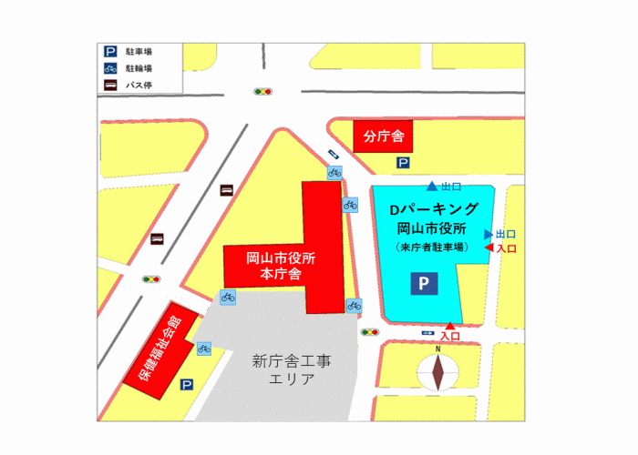 ◎試験場案内 ○試験場：岡山市こども総合相談所（岡山市北区鹿田町一丁目1-1）℡(086)803-2525（代表） ・ＪＲ岡山駅東口から 徒歩15分程度

東側出入口
（試験場）保健福祉会館 5階
※1

